Cobertura de pruebas
Cobertura de pruebas

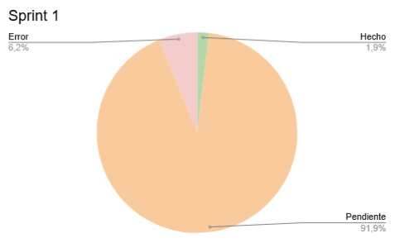
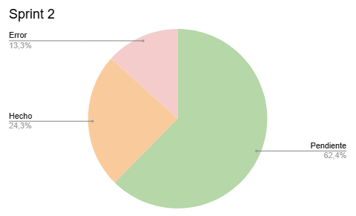
Nombre Proyecto: | Evaluación de Desarrolladores
Nombre Participantes: | Daysi Vejar & Vicente Muñoz
Fecha: | 2024-11-24

Requerimientos: | CP | Probado | Resultado
Juego | 1 | Si | Hecho
Evaluación | 2 | Si | Hecho
Carga del juego | 3 | Si | Hecho
Menú principal | 4 | Si | Hecho
Retroalimentación | 5 | Si | Hecho
Puntuación | 6 | Si | Hecho
Temporizador | 7 | Si | Hecho
Control de tiempo | 8 | Si | Hecho
Resultados | 9 | Si | Hecho
Categorias | 10 | Si | Hecho
Mini juegos | 11 | No | Pendiente
Ranking | 12 | No | Pendiente
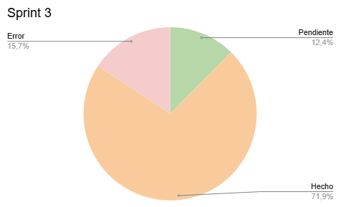
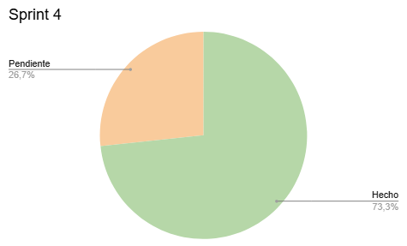
Compatibilidad | 13 | No | Pendiente
Administración (Usuarios) | 14 | Si | Hecho
Administración (Puntajes) | 15 | Si | Hecho
Administración (Categorías) | 16 | Si | Hecho
Diseño visual | 17 | Si | Hecho
Textos legibles | 18 | Si | Hecho
Chat | 19 | Si | Hecho
Compartir en redes sociales | 20 | No | Pendiente

Total de requerimientos | 20 | 100% | del total de requerimientos y los probados
Requerimientos probados | 20 | 69% | del total de requerimientos probados
Requerimientos con error | 0 | 20% | del total de requerimientos y los no probados
No probados | 4

Metricas
Métricas de prueba

Nombre Proyecto: | Evaluación de Desarrolladores
Nombre Participantes: | Daysi Vejar & Vicente Muñoz
Fecha: | 2024-11-24

Métricas de tiempo (días)
Esfuerzo por persona
Tiempo total del proceso de pruebas: | Total |  | Graficos:
 | 16 |  | Esfuerzo por persona en %
 |  |  | Esfuerzo por aplicación
Esfuerzo por persona:
Nombre estudiante | días
Daysi Vejar | 65
Vicente Muñoz | 45

Tipos de casos de prueba
Métricas de casos de prueba

Cantidad total de casos de prueba: | Total |  | Graficos:
 | 16 |  | % CP por aplicación
 |  |  | % Resultado obtenido por aplicación

Según resultado obtenido | CP
CP exitosos: | 16
CP defectuosos: | 3
CP no realizados: | 1

Según tipo de prueba | CP
CP funcionales: | 13
PC Unitarias: | 1
CP Interfaz: | 5
CP Rendimiento | 1

Métricas de defectos detectados

Cantidad total de defectos: | Total
 | 5 |  | Grafico:
 |  |  | % defectos detectados por aplicación
 |  |  | % Según severidad por aplicación
Según severidad | Defectos |  | % defectos corregidos por aplicación
Total de defectos y sus tipos
D Graves: | 11
D Medios: | 9
D Leves: | 0

Estado y severidad del defecto

Según estado
 | Registrado | En correción | Corregido | Finalizado
D Graves: | 0 | 2 | 0 | 9
D Medios: | 0 | 2 | 0 | 7
D Leves: | 0 | 0 | 0 | 0
Total: | 0 | 4 | 0 | 16

